Hoja 1
8paginas->3bits para direccionar paginas
offset de paginas 1024bytes -> 10 bits para direccionar offset
bits dir logica= bits paginas + bits offset de paginas -> a) 13

32 frames -> 5 bits para direccionar frames
offset ya habiamos visto que eran 10 bits
bits dir fisica= bits frames+ bits offset paginas -> b)15

En un esquema de paginacion sin memoria virtual la direccion logica puede ser solo menor o igual a la direccion fisica, en materia de tamaños. (si las direcciones logicas abarcan mas que la fisicas estaria
direccionando mas de lo que fisicamente esta permitido)

 |  |  |  |  |  |  |  |  | nota: 20 bits de direccionamiento logico, con 256kib
 |  |  |  |  |  |  |  |  | de memoria real? this is weird encima aclara que no
 |  |  |  |  |  |  |  |  | hay memoria virtual, asi que para mi la manquearon
 |  |  |  |  |  |  |  |  | cuando hicieron el enunciado, por suerte, con las
 |  |  |  |  |  |  |  |  | preguntas que hace no pasa nada, se pueden responder

a) tamaño maximo de un programa a ejecutar en el sistema 256 kib (el tamaño total de la memoria)
b) no existe fragmentacion externa en una administracion con memoria paginada, solamente interna. y el maximo por proceso es de tamaño de pagina-1, para este caso 4095 bytes.

 |  |  |  |  |  |  |  | Direccion logica: #segmento , desplazamiento
 |  |  |  |  |  |  |  | direccion fisica: base + desplazamiento
 |  |  |  |  |  |  |  | if(desplazamiento > largo): segmentationFault()
 |  |  |  |  |  |  |  |  | else devolverDireccionFisica(base+desplazamiento)

0, 430 | 219+430 | dirFisica: 649
1, 10 | 2300+10 | dirFisica: 2310
2, 500 | desplazamiento>largo -> segmentation fault
no me dan dir logica no puedo hacer nada

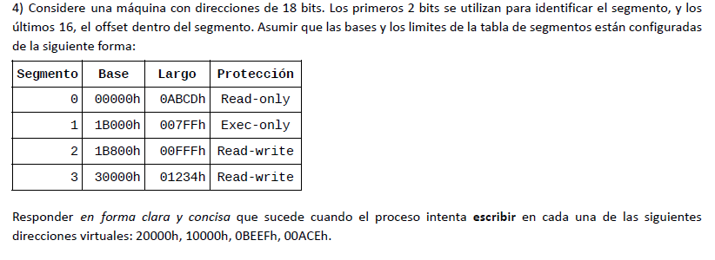

20000h | segmento 2, 0 desplazamiento; puede escribir;
10000h | segmento 1, 0 desplazamiento;pero intenta escribir en un segmento con proteccion de exec only, asi que es una operacion invalida.
0BEEFh | segmento 0, desplazamiento BEEF; desplazamieto >largo segmentation fault (ademas de que tiene proteccion para read only; no se que detecta primero si la proteccion o la direccion invalida)
00ACEh | segmento 0, desplazamiento 0ACE; operacion invalida, es read only.

se quiere direccionar hasta 1MiB -> 1024KiB/8Kib= 128 paginas -> 128 paginas => 7 bits direccionamiento de paginas + 13 bits offset de pagina -> 20 bits direccionamiento logico.

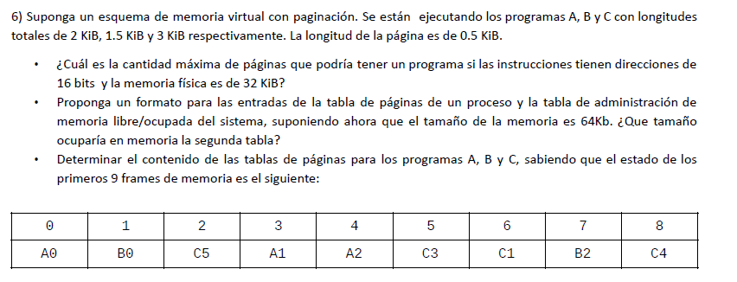

a) 16 bits; 0,5 KiB tamaño de pagina -> 9 bits offset de pagina -> 7 bits direccionamiento pagina -> total de paginas de 2^7= 128 paginas; el maximo que puede ocupar un programa si se desprecia
el espacio ocupado por el SO, es de 128 paginas.
b)?

c) | PA tiene 2kib -> 4 paginas; PB tiene 1,5 KiB -> 3paginas ; PC tiene 3KiB -> 6paginas
PA |  |  |  | PB |  |  |  | PC
pagina | frame | bit prescencia |  | pagina | frame | bit prescencia |  | pagina | frame | bit prescencia
0 | 0 | 1 |  | 0 | 1 | 1 |  | 0 | - | 0
1 | 3 | 1 |  | 1 | 7 | 1 |  | 1 | 6 | 1
2 | 4 | 1 |  | 2 | - | 0 |  | 2 | - | 0
3 | - | 0 |  |  |  |  |  | 3 | 5 | 1
 |  |  |  |  |  |  |  | 4 | 8 | 1
 |  |  |  |  |  |  |  | 5 | 2 | 1

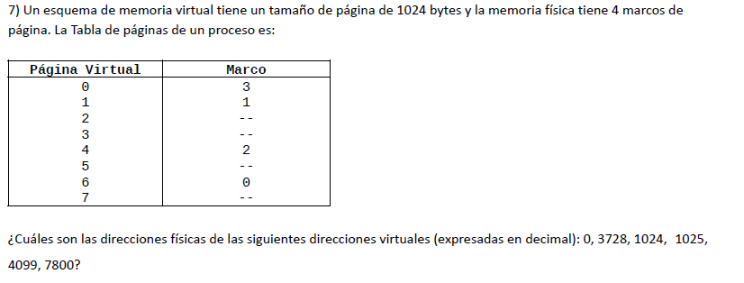

paginas de 1024 bytes => 10 bits de offset, 8 paginas => 3 bits de dir pagina |  |  |  |  |  |  | nota: dir fisica= frame*tam pagina+desplazamiento
0 | pagina 0 offset 0-> marco3 |  | dir fisica= 3*1024+0= 3072 |  |  |  | dir logica= num pagina+desplazamiento
3728 | pagina 3 offset 656 -> pagefault |  |  |  |  |  | nota 2: para saber a partir de una logica a que pagina esta
1024 | pagina 1 offset 0 -> marco1 |  | dir fisica=1*1024+0=1024 |  |  |  | direccionando se puede pasar del decimal a binario o
1025 | pagina1 offset1->marco 1 |  | dir fisica= 1025 |  |  |  | (lo que es mas rapido) dividir el decimal por el tamaño de
4099 | pagina 4 offset 3 -> marco 2 |  | dir fisica= 2*1024+3=2051 |  |  |  | la pagina, lo que da como resultado un numero real, donde
7800 | pagina 7 offset 632-> page fault |  |  |  |  |  | la parte entera es el numero de pagina

nota 3: a veces cuando esta todo en hexa/binario pueden no darle el tamaño de pagina para calcular la direccion fisica, porque no tiene sentido que se la den porque la dir
fisica se puede conseguir de esta forma=> dir fisica(en hexa o binario)= bits de numero de frame (+) bits de offset. (notar que el (+) es concatenacion) dejo un ejemplo aca
abajo asi se entiende mejor
4099(d)= 1003(h)-> offset son los ultimos 10 bits =>offset: 3; los primeros 3 son de la pagina, 1003(h)=0001000000000011(2)=> 100(2)=4(d) pagina 4;
miro la pag 4 de la tabla, encuentro que esta en el marco 2; dir fisica: 0100000000011(2)=803(h)=2051(d)

Optimo
 | 0 | 1 | 7 | 2 | 3 | 2 | 7 | 1 | 0 | 3 | 0 | 2 | 3 | 1
M1 | 0 | 0 | 0 | 0 | 3 | 3 | 3 | 3 | 3 | 3 | 3 | 3 | 3 | 3
M2 |  | 1 | 1 | 1 | 1 | 1 | 1 | 1 | 1 | 1 | 1 | 1 | 1 | 1
M3 |  |  | 7 | 7 | 7 | 7 | 7 | 7 | 0 | 0 | 0 | 0 | 0 | 0
M4 |  |  |  | 2 | 2 | 2 | 2 | 2 | 2 | 2 | 2 | 2 | 2 | 2
 | F | F | F | F | F |  |  |  | F

 | 6 Fallos de pagina

FIFO
 | 0 | 1 | 7 | 2 | 3 | 2 | 7 | 1 | 0 | 3 | 0 | 2 | 3 | 1
M1 | 0 | 0 | 0 | 0 | 3 | 3 | 3 | 3 | 3 | 3 | 3 | 3 | 3 | 3
M2 |  | 1 | 1 | 1 | 1 | 1 | 1 | 1 | 0 | 0 | 0 | 0 | 0 | 0
M3 |  |  | 7 | 7 | 7 | 7 | 7 | 7 | 7 | 7 | 7 | 7 | 7 | 1
M4 |  |  |  | 2 | 2 | 2 | 2 | 2 | 2 | 2 | 2 | 2 | 2 | 2
 | F | F | F | F | F |  |  |  | F |  |  |  |  | F

 | 7 fallos de pagina

LRU | 0 | 1 | 7 | 2 | 3 | 2 | 7 | 1 | 0 | 3 | 0 | 2 | 3 | 1
M1 | 0 | 0 | 0 | 0 | 3 | 3 | 3 | 3 | 0 | 0 | 0 | 0 | 0 | 0
M2 |  | 1 | 1 | 1 | 1 | 1 | 1 | 1 | 1 | 1 | 1 | 1 | 1 | 1
M3 |  |  | 7 | 7 | 7 | 7 | 7 | 7 | 7 | 7 | 7 | 2 | 2 | 2
M4 |  |  |  | 2 | 2 | 2 | 2 | 2 | 2 | 3 | 3 | 3 | 3 | 3
 | F | F | F | F | F |  |  |  | F | F |  | F

 | 8 fallos de pagina

Clock | 0 | 1 | 7 | 2 | 3 | 2 | 7 | 1 | 0 | 3 | 0 | 2 | 3 | 1
M1 | 0 u | 0 u | 0 u | 0 u | 3 u | 3 u | 3 u | 3 u | 3 | 3 u | 3 u | 3 u | 3 u | 3 u
M2 |  | 1 u | 1 u | 1 u | 1 | 1 | 1 | 1 u | 0 u | 0 u | 0 u | 0 u | 0 u | 0 u
M3 |  |  | 7 u | 7 u | 7 | 7 | 7 u | 7 u | 7 | 7 | 7 | 7 | 7 | 1 u
M4 |  |  |  | 2 u | 2 | 2 u | 2 u | 2 u | 2 | 2 | 2 | 2 u | 2 u | 2 u
 | F | F | F | F | F |  |  |  | F |  |  |  |  | F

 | 7 fallos de pagina

b)
 | pagina | frame | bit de uso | proteccion del frame |  | puntero reemplazo

100/8kb=0(R) |  | 98306/8kb=12(R) |  | 122880/8kb=15(R) |  | 172100/8kb=21(R)
122950/8kb=15(W) |  | 139264/8kb=17(W) |  | 155650/8kb=19(W) |  | 100/8kb=0(R)

LRU |  | 0 | 15 | 12 | 17 | 15 | 19 | 21 (*)
M1 | 14 U=1 M=1 | 14 U=1 M=1 | 14 U=1 M=1 | 14 U=1 M=1 | 17 U=1 M=1 | 17 U=1 M=1 | 17 U=1 M=1 | 17 U=1 M=1 | 17
M3 | 17 U=1 M=0 | 17 U=1 M=0 | 15 U=1 M=1 | 15 U=1 M=1 | 15 U=1 M=1 | 15 U=1 M=1 | 15 U=1 M=1 | 15 U=1 M=1 | 15
M5 | 19 U=1 M=1 | 19 U=1 M=1 | 19 U=1 M=1 | 12 U=1 M=0 | 12 U=1 M=0 | 12 U=1 M=0 | 12 U=1 M=0 | 12 U=1 M=0 | 0
M8 | - | 0 U=1 M=0 | 0 U=1 M=0 | 0 U=1 M=0 | 0 U=1 M=0 | 0 U=1 M=0 | 19 U=1 M=1 | 19 U=1 M=1 | 19
PF |  | x | x | x | x |  | x |  | 6
W |  |  |  | x | x |  |  |  | 2

Clock Modif. |  | 0 | 15 | 12 | 17 | 15 | 19 | 21 (*)
M1 | 14 U=1 M=1 | 14 U=1 M=1 | 14 U=0 M=1 | 14 U=0 M=1 | 17 U=1 M=1 | 17 U=1 M=1 | 17 U=1 M=1 | 17 U=1 M=1 | 17
M3 | 17 U=1 M=0 | 17 U=1 M=0 | 15 U=1 M=1 | 15 U=1 M=1 | 15 U=1 M=1 | 15 U=1 M=1 | 15 U=1 M=1 | 15 U=1 M=1 | 15
M5 | 19 U=1 M=1 | 19 U=1 M=1 | 19 U=0 M=1 | 19 U=0 M=1 | 19 U=0 M=1 | 19 U=0 M=1 | 19 U=1 M=1 | 19 U=1 M=1 | 19
M8 | - | 0 U=1 M=0 | 0 U=0 M=0 | 12 U=1 M=0 | 12 U=1 M=0 | 12 U=1 M=0 | 12 U=1 M=0 | 12 U=1 M=0 | 0
PF |  | x | x | x | x |  |  |  | 5
W |  |  |  |  | x |  |  |  | 1
* Si hay una petición de pagina inválida no deberia finalizar el proceso
b) El clock modificado, ya que no solo me generó menos page faults sino que tuve que hacer menos escrituras en disco

P1 | 10 | 11 | 0 | 3 | 4 | 11 | 0 | 3 | 4 | 11 | 0 | 3 | 4
M. 1 | 10 | 10 | 10 | 10 | 4 | 4 | 4 | 4 | 4 | 4 | 4 | 4 | 4
M. 2 |  | 11 | 11 | 11 | 11 | 11 | 11 | 11 | 11 | 11 | 11 | 11 | 11
M. 3 |  |  | 0 | 0 | 0 | 0 | 0 | 0 | 0 | 0 | 0 | 0 | 0
M. 4 |  |  |  | 3 | 3 | 3 | 3 | 3 | 3 | 3 | 3 | 3 | 3
TLB1 | 10 | 10 | 10 | 10 | 4 | 4 | 4 | 4 | 4 | 4 | 4 | 4 | 4
TLB2 |  | 11 | 11 | 11 | 11 | 11 | 11 | 11 | 11 | 11 | 11 | 11 | 11
TLB3 |  |  | 0 | 0 | 0 | 0 | 0 | 0 | 0 | 0 | 0 | 0 | 0
TLB4 |  |  |  | 3 | 3 | 3 | 3 | 3 | 3 | 3 | 3 | 3 | 3
Acc. TLB | xx | xx | xx | xx | xx | x | x | x | x | x | x | x | x | 18
Acc. Memoria | xx | xx | xx | xx | xx | - | - | - | - | - | - | - | - | 10
Acc. Disco | x | x | x | x | x | - | - | - | - | - | - | - | - | 5

P2 | 10 | 11 | 12 | 13 | 14 | 15 | 16 | 17 | 18
M. 1 | 10 | 10 | 10 | 10 | 14 | 14 | 14 | 14 | 18
M. 2 |  | 11 | 11 | 11 | 11 | 15 | 15 | 15 | 15
M. 3 |  |  | 12 | 12 | 12 | 12 | 16 | 16 | 16
M. 4 |  |  |  | 13 | 13 | 13 | 13 | 17 | 17
TLB1 | 10 | 10 | 10 | 10 | 14 | 14 | 14 | 14 | 18
TLB2 |  | 11 | 11 | 11 | 11 | 15 | 15 | 15 | 15
TLB3 |  |  | 12 | 12 | 12 | 12 | 16 | 16 | 16
TLB4 |  |  |  | 13 | 13 | 13 | 13 | 17 | 17
Acc. TLB | xx | xx | xx | xx | xx | xx | xx | xx | xx | 18
Acc. Memoria | xx | xx | xx | xx | xx | xx | xx | xx | xx | 18
Acc. Disco | x | x | x | x | x | x | x | x | x | 9

Nota: Se asume que todas las peticiones son de lectura, de lo contrario habría que tener en cuenta tambien los accesos a disco para escritura de paginas modificadas
b) En el primer caso es abismal el tiempo que se ahorra gracias a la cache, ya que las peticiones se realizan con localidad temporal, por lo que mas de la mitad de las peticiones generan accesos a tlb solamente.
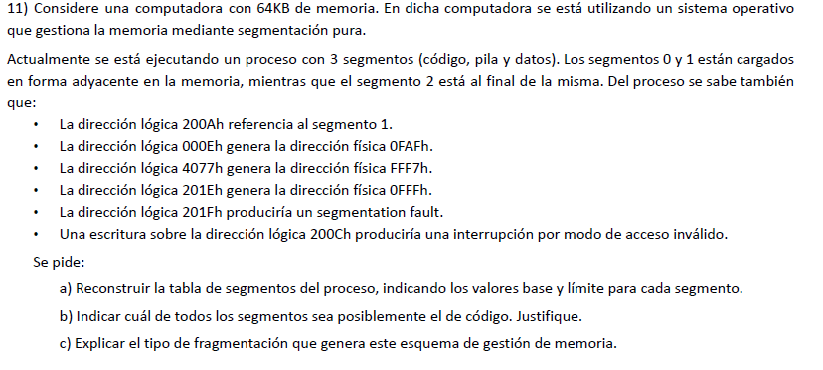

 |  |  |  |  |  |  |  | recordar: Direccion logica: #segmento , desplazamiento
 |  |  |  |  |  |  |  | direccion fisica: base + desplazamiento
a)
200A (Segmento 1) -> 0011000000001010 -> Segmento=001 Offset=0000000001010

000E -> 0000000000001110 -> Segmento=000 Offset=0000000001110
 | dir fisica: 0FAF -> 0FAF= 0000111110101111-> 0FAF= base +offset -> base= 01111101011111-0000000001110-> base del segmento 0=FA5

4077 -> 0100000001110111 -> Segmento=010 Offset=0000001110111
 | dir fisica:FFF7-> base= 1FF7- 000E->base del segmento 2 =1FE9

201E -> 0010000000011110 -> Segmento=001 Offset=0000000011110
 | dir fisica: 0FFF -> base= 0FFF-001E-> base del segmento 1=0FE1

201F -> 0010000000011111 -> Segmento=001 Offset=0000000011111
 | esta tira seg fault y tiene 1 bit mas en offset que el anterior; por lo que desde aca se puede deducir el limite del segmento 1 es 01E

segmento | base | limite
0 | 0FA5 | 003C | (sale de restar 0fe1-ofa5, porque lo que hay en el medio es el espacio que tiene el segmento anterior)
1 | 0FE1 | 01E
2 | 0FFF | 1FFF | (este es mas tricky; de los 16 bits los primeros 3 son de segmento, entonces como lo dedicado del segmento
 |  |  | es el resto, desde 0FFF hasta que termine es de ese segemento).

b) el segmento de codigo es el 1, porque 200ch tira acceso invalido por escritura, los segmentos de codigo no se pueden escrbir.

c) genera fragmentacion externa

Parcial 18/11/2017 TT
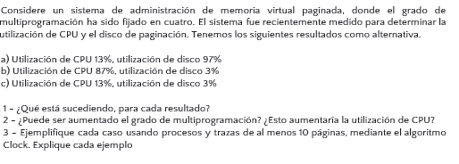

1)
a) hay trashing, poco % de utilizacion y mucho % de disco indica que esta gastando mas recursos swapeando paginas que ejecutando procesos
"These faulting processes must use the paging device to swap pages in and out. As they queue up for the paging device, the ready queue empties.
As processes wait for the paging device, CPU utilization decreases." (silber 9th p426)
b) mucha utilizacion de cpu y poca de disco, no indica muchas cosas, generalmente el elevado uso de cpu implica overhead, lo cual puede ser a causa de
una mala eleccion del planificador o un incremento en el grado de multiprogramacion cuando el micro ya tenia un uso medianamente elevado.
c) bajo uso de cpu y poca utilizacion de disco solamente puede indicar que el grado de multiprogramacion es bajo, el micro esta bastante ocioso.

2)
a) No. Aumentar el grado de multiprogramacion cuando hay thrashing, va a disminuir la utilizacion de cpu
"The CPU scheduler sees the decreasing CPU utilization and increases the degree of multiprogramming as a result. The new process tries to get started by
taking frames from running processes, causing more page faults and a longer queue for the paging device. As a result, CPU utilization drops even further,
and the CPU scheduler tries to increase the degree of multiprogramming even more. Thrashing has occurred, and system throughput plunges. The pagefault
rate increases tremendously. As a result, the effective memory-access time increases. No work is getting done, because the processes are spending all their time
paging" (silber 9th p426)

b) No; para este caso elevar el grado de multiprogramacion aumentaria el uso de cpu, y ya es bastante elevado, asi que no seria recomendable.
c)Si, en este caso el procesador esta ocioso, y podria aumetarse el grado de multiprogramacion porque no hay trashing, lo que va a aumentar la utilizacion del cpu.

3)
a)
 | Proceso A: 2 paginas
 | proceso B: 3 paginas
 | proceso C: 3 paginas
 | proceso D: 2 paginas

 | solo hay 3 frames
 | A1 | B1 | B2 | A1 | C1 | C2 | B1 | A2 | D1 | C3
M1 | A1 U | A1 U | A1 U | A1U | C1 U | C1 U | C1 U | A2 U | A2 U | A2 U
M2 |  | B1 U | B1 U | B1 U | B1 | C2 U | C2 U | C2 | D1 U | D1 U
M3 |  |  | B2 U | B2 U | B2 | B2 | B1 U | B1 | B1 | C3 U
 | F | F | F |  | F | F | F | F | F | F

al haber trashing el procesador queda mas ocioso lo que hace que el so aumente el grado de multiprog, metiendo otro proceso. Mientras se van acumulando mas pedidos en el page device para hacer el swap de disco a memoria porque
cuando hace un process switch tiene que cargar las paginas del proceso que va a ejecutar a memoria, dejando ocioso al micro porque tiene qu esperar que el page device haga el swap de las paginas que solicito, lo cual a su vez vuelve a
aumentar el grado de multiprogramacion y asi continua el cliclo... dejando al micro con poco % de utilizacion y al disco con altisimo % de utilizacion

b) y c) no los hago porque son comunes, hice el de thrashing que era el unico que merecia la pena verlo; los otros dos son normalitos

Parcial 18/11/2017 TM

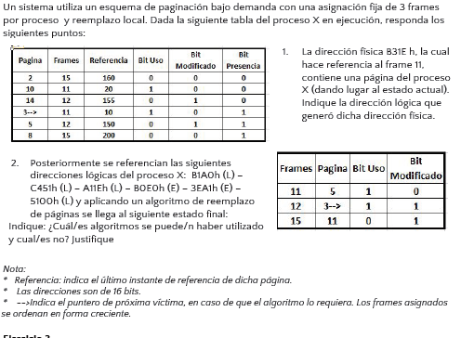
 |  |  |  |  | nota: para hacer este ej si no tienen ni idea de que hacer
 |  |  |  |  | porque les falta el tamaño de pagina -----------------> |  |  | click aca

1)
dir fisica= B31E y sabemos que hace referencia al frame 11 -> B(h)=11(d)=1011(b) => de aca se deduce que los primeros cuatro bits son del frame y el resto de offset
offset :31E -> dirLogica= bits pagina (+) bits offset-> segun la tabla esta en la pagina(el estado actual que tiene la flechita) 3(d)=3(h)->dirLogica=331E

2) | Solicitud | Pagina | Tipo solicitud
 | B1A0 | 11 | Lectura
 | C451 | 12 | Lectura
 | A11E | 10 | Lectura
 | B0E0 | 11 | Escritura
 | 3EA1 | 3 | Escritura
 | 5100 | 5 | Lectura
Clock MOD
 |  | 11 | 12 | 10 | 11 | 3 | 5
M11 | 3 U | 3 U | 3 | 10 U | 10 U | 10 | 5 U
M12 | 5 M | 5 M | 12 U | 12 U | 12 U | 3 U M | 3 UM
M15 | 8 | 11 U | 11 U | 11 U | 11 U M | 11 M | 11M
 |  | F | F | F |  | F | F
 |  |  | E
 | quedo igual al final asi que pudo haber sido clock modificado

LRU | (nota: mirar las referencias para ver cuales fueron las ultimas)
8 | 5 | 3 | 11 | 12 | 10 | 11 | 3 | 5
M11 |  | 3 | 3 | 3 | 10 | 10 | 10 | 5
M12 |  | 5 | 5 | 12 | 12 | 12 | 3 | 3
M15 |  | 8 | 11 | 11 | 11 | 11 | 11 | 11
 |  |  | F | F | F |  | F | F
 | quedo al igual al final asi que pudo haber sido lru

FIFO |  | 11 | 12 | 10 | 11 | 3 | 5
M11 | 3 | 3 | 3 | 10 | 10 | 10 | 10
M12 | 5 | 5 | 12 | 12 | 12 | 12 | 12
M15 | 8 | 11 | 11 | 11 | 11 | 3 | 3
 |  | F | F | F |  | F | F
 | Fifo no puede ser

Optimo
 |  | 11 | 12 | 10 | 11 | 3 | 5
M11 | 3 | 3 | 3 | 3 | 3 | 3 | 3
M12 | 5 | 5 | 12 | 10 | 10 | 10 | 5
M15 | 8 | 11 | 11 | 11 | 11 | 11 | 11

 | no quedan en los mismos marcos, asi que optimo tampoco puede ser

Clock
 |  | 11 | 12 | 10 | 11 | 3 | 5
M11 | 3 U | 3 U | 3 U | 10 U | 10 U | 10 U | 5 U
M12 | 5 | 11 U | 11 U | 11 | 11 U | 11 U | 11
M15 | 8 | 8 | 12 U | 12 | 12 | 3 U | 3

 | no quedan en los mismos marcos, asi que clock no puede ser

Parcial 01/07/2017 TT
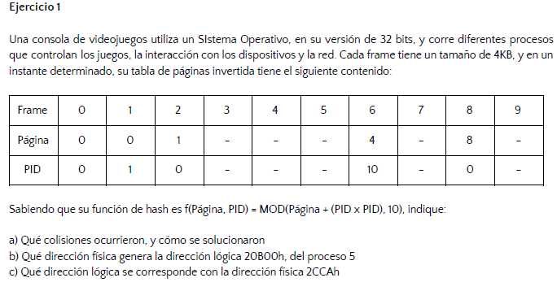

 |  |  |  |  |  | cada frame tiene 4kb -> 12 bits offset

pagina | pid | hash
0 | 0 | 0
0 | 1 | 1
1 | 0 | 1
4 | 10 | 4
8 | 0 | 8

a) ocurrio una colision cuando se paso la pagina 1 con pid 0, porque ya habia una entrada que habia sido ocupada por la pagina 0 con el pid 1. una de las soluciones posibles que se hayan podido haber tomado
es la de cuando ocurre una colision se busca el frame libre mas cercano y se utiliza
b) 20B00 | 20h= 00100000b=32d
 | f(32,5)=25+32=>mod(57,10)=7 |  | frame 7-> dir fisica: 7B00

nota: en el resuelto utilizan pid 5, pero si es el proceso 5 y empiezan contando de 0 tendria que ser pid=4, uso 5 porque sino el proceso estaria accediendo a una pagina del proceso 1

c)
2CCAh => CCA es el offset, 2 es el numero de frame => lo busco en la tabla tiene la pagina uno -> dirLogica= numPagina (+) offset -> dirLogica=1CCA

Parcial 01/07/2017 TM

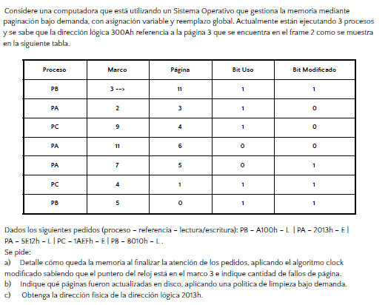

 |  |  |  |  |  | si 300Ah -> pag 3-> 12 bits offset
 |  |  |  |  |  | 0011-> pag 3

pedidos | pagina
PB A100h L | 10
PA 2013h E | 2
PA 5E12h L | 5
PC 1AEFh E | 1
PB B010h L | 11

a)
Clock Modificado
 | Marco |  | 10 | 2 | 5 | 1 | 11 | Proceso
 | 3 | 11 U M | 11 U M | 11 U M | 11 M | 11 M | 11 U M | PB
 | 2 | 3 U | 3 U | 3 U | 5 U | 5 U | 5 U | PA
 | 9 | 4 U | 4 U | 4 U | 4 | 4 | 4 | PC
 | 11 | 6 | 10 U | 10 U | 10 | 10 | 10 | PB
 | 7 | 5 M | 5 M | 2 U M | 2 M | 2 M | 2 M | PA
 | 4 | 1 U M | 1 U M | 1 U M | 1 M | 1 U M | 1 U M | PC
 | 5 | 0 U M | 0 U M | 0 U M | 0 M | 0 M | 0 M | PB

 |  |  | F | F | F
 |  |  |  | E

b) la pagina 5 fue actualizada en disco

c) dir logica 2013h -> pag = 2h offset 013h -> la pagina 2 esta en el frame 7 => dir fisica = 7013h

Parcial 12/07/2017 TM-TT

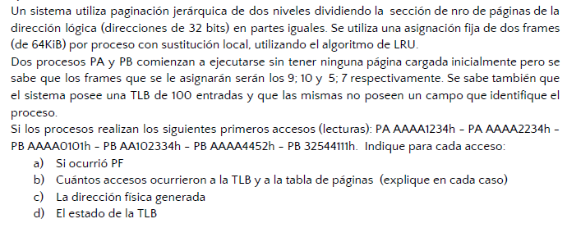
 |  |  |  |  |  | nota: cuando indica que la tlb no posee un campo que identifique el proceso, significa que esta TLB no soporta ASID, por lo que cada vez que
 |  |  |  |  |  | se cambie de proceso en ejecucion, la TLB debe ser flusheada (osea se vacia toda la tabla de tlb)
 |  |  |  |  |  | "Some TLBs store address-space identifiers (ASIDs) in each TLB entry. An ASID uniquely identifies each process and is used to provide address-space protection for that process. When the TLB attempts to resolve virtual page numbers, it ensures that the ASID for the currently running process matches the ASID associated with the virtual page. If the ASIDs do not match, the attempt is treated as a TLB miss. In addition to providing address-space protection, an ASID allows the TLB to contain entries for several different processes simultaneously. If the TLB does not support separate ASIDs, then every time a new page table is selected (for instance, with each context switch), the TLB must be flushed (or erased) to ensure that the next executing process does not use the wrong translation information. Otherwise, the TLB could include old entries that contain valid virtual addresses but have incorrect or invalid physical addresses left over from the previous process." silber 9th p374

los frames son de 64KB -> se utilizan 16 bits para offset de pagina; de los 16 bits restantes (por dato) la mitad es para direccionar la tabla de tablas de paginas, y la otra mitad para las paginas
8bits direccion tabla nivel 1, 8 bits para direccionar tabla nivel 2, 16 bits offset

Proceso a: frame 9 y 10
Proceso b: frame 5 y 7

Direccion | tabla lvl1 | tabla lvl2 | Proceso | Direccion fisica del pedido
AAAA1234 | -> tabla: 170 | pagina 170 | A | 91234 |  |  | Cada vez que hay un Miss en la tlb, se accede como minimo dos veces, una para verificar si está la pagina en tlb, y la otra para copiarla a la TLB despues de obtenida
AAAA2234 | ->tabla :170 | pagina 170 | A | 92234 |  |  | si hay un tlb hit no va a haber acceso a la tabla de paginas
AAAA0101 | -> tabla: 170 | pagina 170 | B | 50101 |  |  | Cada vez que hay un acceso a la tabla de paginas multinivel hay un acceso por nivel; osea que (para este punto) cada vez que hay un PF hay dos accesos inicialmente para ver si
AA102234 | -> tabla: 170 | pagina 16 | B | 72234 |  |  | un pedido se encuentra en memoria, y otros dos accesos para actualizar, en el caso de reemplazo se agrega un acceso mas porque se debe marcar como libre
AAAA4452 | -> tabla: 170 | pagina 170 | B | 54452 |  |  | el frame para que luego sea reemplazado (siguiendo este algoritmo de la catedra)
32544111 | -> tabla 50 | pagina 84 | B | 74111
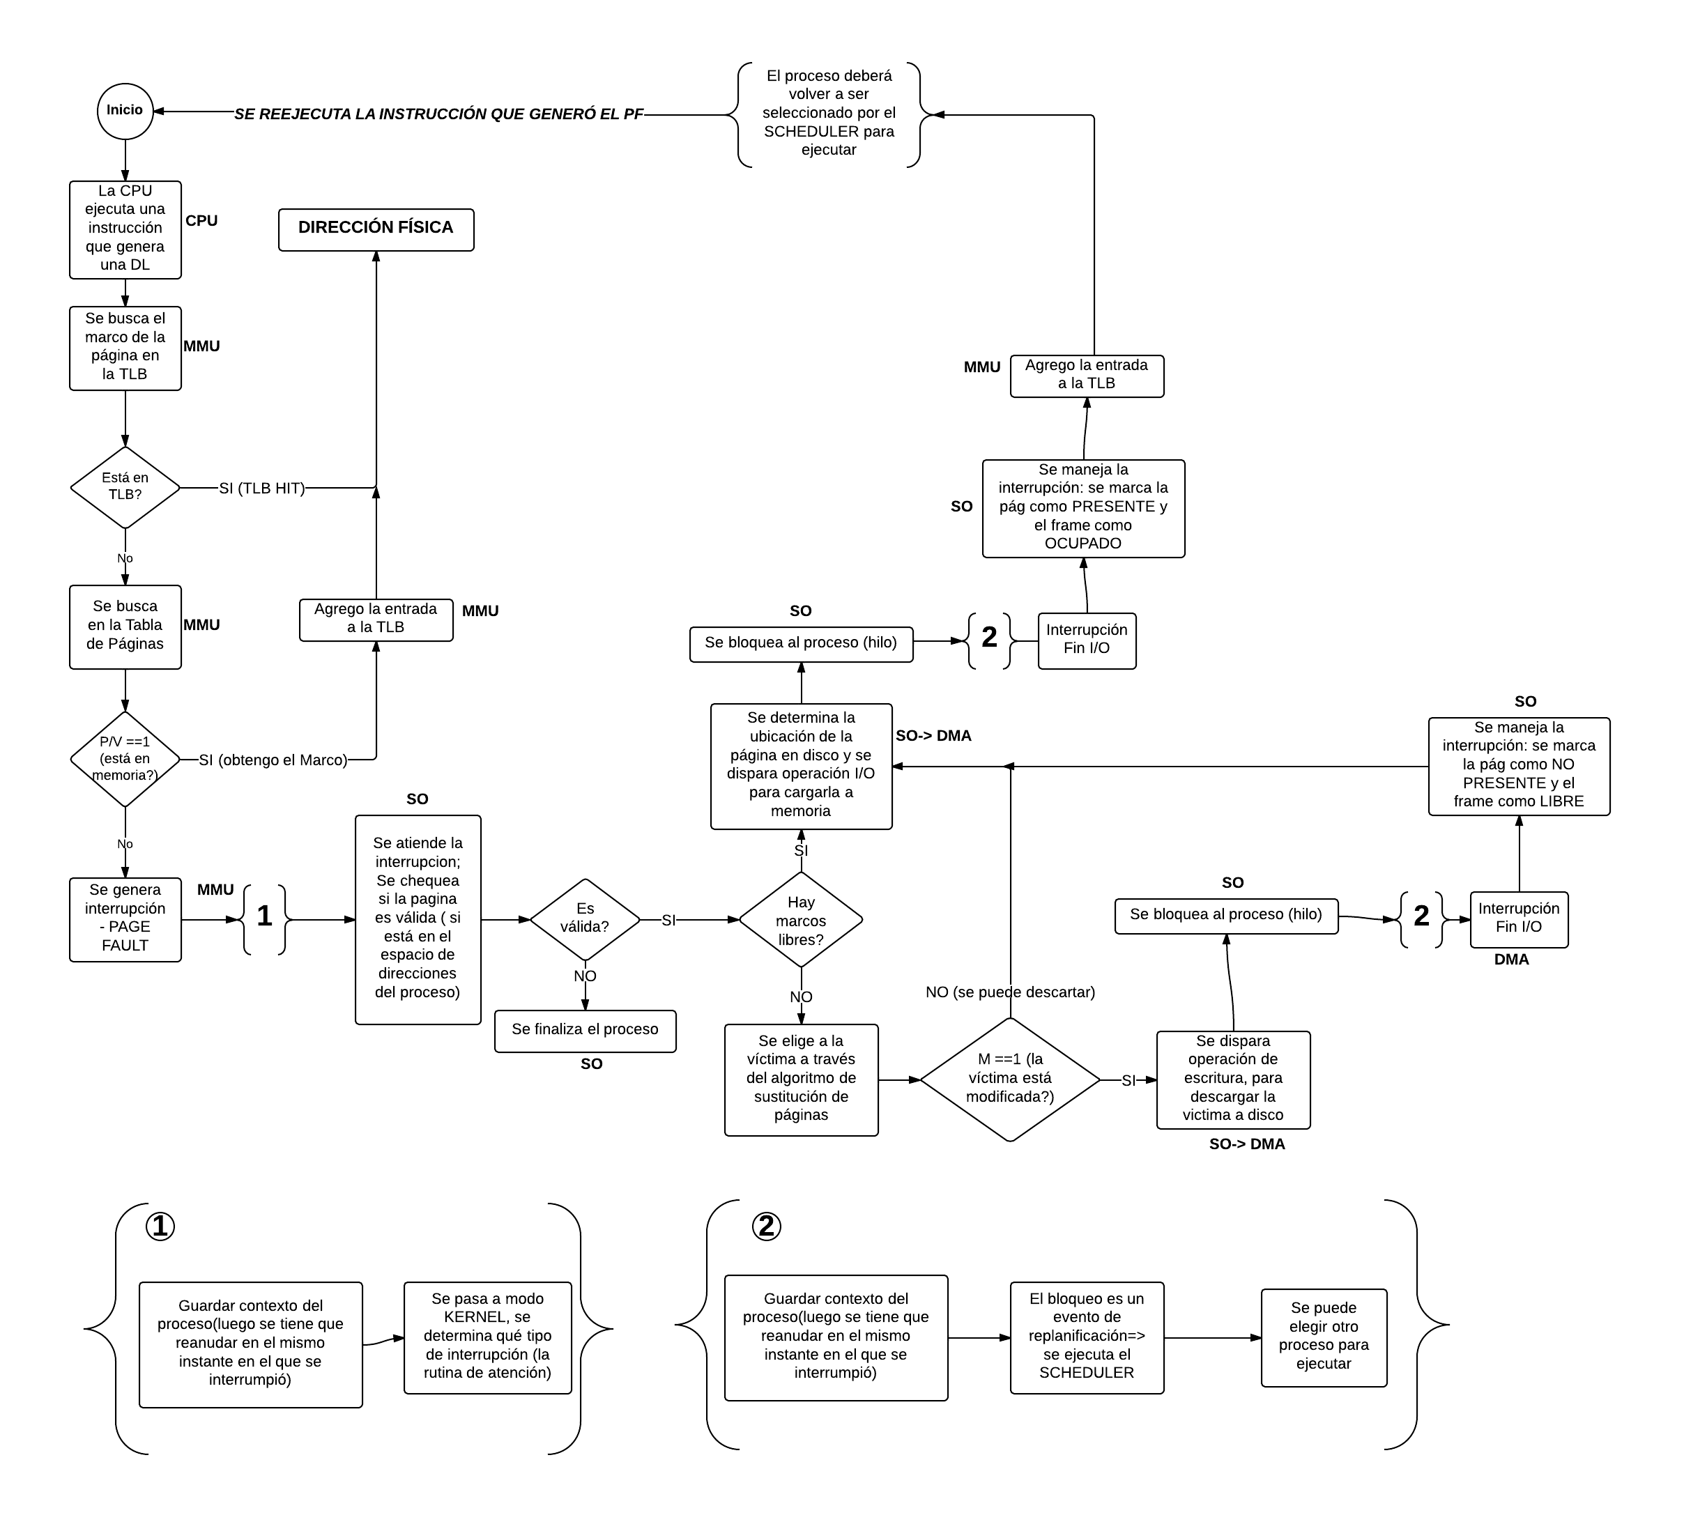

Disclaimer: Hay una duda bastante generalizada y discutida que se nos planteo cuando empezamos a hacer todo lo que tenia que ver con el uso de la TLB y se puede reducir en algunas preguntas que estan muy relacionadas y este ejercicio viene genial
para ubicar esta aclaración: a)¿Què pasa cuando hay un TLB miss y hay que hacer un reemplazo?; b)cuentan como 2 (tlb miss y reemplazo) o como 3(tlb, borrado, y agregar la nueva) accesos? c) ¿puede haber un hit en la tlb pero que la
pagina no esté en memoria?
Voy a empezar a responder la que tal vez parece mas fuera de contexto que es la pregunta c) si es algo que puede suceder, pero es algo muy raro y que generalmente esta mas vinculado con la arquitectura de
la tlb, lo cual no es algo que sea parte de los contenidos de la catedra, que si esto es detectado una de las soluciones es generar un trap para que el so vaya a buscar a disco la pagina; Pero la respuesta oficial de la catedra es que esto se considera
que NUNCA puede pasar. (fuente: adriano 1C2017 ); ahora esta pregunta es bastante valida, dado que el diagrama (el de aca arriba ↑) no lo especifica y ninguno de los libros de la bibliografia oficial lo aclara, pero por qué la hacemos acá?
como van ver en la resolucion del ejercicio, en la ultima peticion hay un reemplazo de pagina y se tiene que escribir en la tlb al igual que en memoria, pero hay un inconveniente, la tlb tiene 100 marcos y no tiene soporte ASID, asi que puede
guardar paginas a rolete hasta que, eventualmente, se llene, y tenga que utilizar un algoritmo de reemplazo para la misma tlb, dado que asumimos que la tlb esta vacia y no hay ni 10 peticiones, la tlb no se va a llenar, entonces no nos vamos a ver
obligados a reemplazar nada. Bueno la realidad es que si vamos a tener que reemplazar porque de nuevo la catedra considera que nunca puede pasar que haya un tlb hit y no este en memoria; entonces que hacemos? no nos dieron ningun
algoritmo para la tlb, que reemplazamos? que pasa cuando reemplazamos son dos o tres accesos? es hora de entregarse al panico? |  |  |  |  |  |  |  | yo diria que si kent

a) bueno no, no habia que entregarse al panico, no estamos seguros si es una convencion de la catedra, es algo perfectamente valido preguntar si en efecto es algo que siempre se toma así, pero urgando un poco en campus virtual y en los resueltos, encontramos una
postura lo bastante logica. Basandose en que no puede haber un tlb hit de algo que no está en memoria, (para nuestro ejemplo la victima es 170,16 M7) aquel que reemplaza en el marco reemplaza tambien su hueco en la tlb, lo cual tiene su buen uso de
razon; si lo quieren analizar, la tlb es funciona como un redireccionador de alta velocidad, tiene la pagina y el frame y genera la dir fisica, para que me serviria tener en tlb algo que al no estar en memoria fisica no tendria sentido redireccionar? lo mas cuerdo
seria reemplazar aquella direccion que usa el mismo frame.

b) y aca se plantea otro problema, ya sabemos que queremos reemplazar, pero como es un reemplazo en tlb? se cuenta como una entrada a la tlb y reemplaza directo, o primero se limpia la victima y luego se copia la nueva entrada? Esto nos importa?
SI, Y MUCHO. porque nos piden saber cuantos accesos hay a la tlb y eso depende exactamente de que se considera un reemplazo. Para este caso caemos de nuevo en el vacío legal de la bibliografia, donde tanto silber como stallings se lavaron las manos.
La unica luz para esto nos la da el resuelto, que si ven bien el diagrama de flujo, el reemplazo en la tlb se comportaria muy parecido al reemplazo en la memoria real; mi primer sugerencia seria que esto sea aclarado por un profe, porque mi segunda
sugerencia esta bastante floja de papeles, y es hacer lo que hizo el sujeto que realizo la correcion del parcial.
Asi que como conclusion cuando se tiene que reemplazar algo en la tlb se va computar en el reemplazo, dos accesos uno para eliminar la entrada y otro para copiarla.

Disclarimer-ception: si, es un disclaimer del disclaimer; esta aclaracion que esta dividida en tres partes es producto de dudas que se enfrentan al vacio de contenido respecto al tema porque no es algo que este muy profundizado, asi que cualquiera que
cuente con informacion calificada, alguna bibliografia copada, o una respuesta normalizada por varios profes es invitado a darla asi damos luz a este pequeño rincon de desconocimiento.

Frame\Pedido | PA 170,170 | PA 170.170 | FLUSH TLB | PB 170, 170 | PB 170, 16 | PB 170, 170 | PB 50, 84
M5 |  |  |  | 170, 170 | 170, 170 | 170, 170 | 170, 170
M7 |  |  |  |  | 170, 16 | 170, 16 | 50, 84
M9 | 170, 170 | 170, 170
M10
PAGE FAULT | SI | NO |  | SI | SI | NO | SI
TLB HIT? | MISS | HIT |  | MISS | MISS | HIT | MISS
Accesos tlb | 2 | 1 |  | 2 | 2 | 1 | 3
accesos TP | 4 | 0 |  | 4 | 4 | 0 | 5

TLB
 |  | 170, 170; M9 |  |  | 170, 170; M5 | 170, 170; M5 | 170, 170; M5 | 170, 170; M5
 |  |  |  |  |  | 170, 16 M7 | 170, 16 M7 | 50, 84 ;M7

Final 26/5/2017
Dos procesos A y B son ejecutados en un Sistema Operativo que reemplaza frames utilizando el algoritmo Clock, con sustitución global. Para esto se cuenta con 4 frames, inicialmente vacíos y las siguientes solicitudes: A1 B1 A6 B2 A0 B0 B2 B1 A2 A6 B2 B1. La página A6 contiene instrucciones cuyos operandos están en las páginas A2 y A3, por lo que antes de referenciarla el sistema debe cargar ambas páginas, de ser necesario. a) Indique el estado final de los frames, indicando los fallos de página ocurridos b) Indique si es posible que ocurran menos fallos de página.

 | A1 | B1 | A2 | A3 | A6 | B2 | A0 | B0 | B2 | B1 | A2 | A3 | A6 | B2 | B1
M1 | A1 U | A1 U | A1 U | A1 U | A6 U | A6 U | A6 U | A6 U | A6 U | B1 U | B1 U | B1 U | B1 U | B2 U | B2 U
M2 |  | B1 U | B1 U | B1 U | B1 | B2 U | B2 U | B2 U | B2 U | B2 | A2 U | A2 U | A2 U | A2 | B1 U
M3 |  |  | A2 U | A2 U | A2 | A2 | A0 U | A0 U | A0 U | A0 | A0 | A3 U | A3 U | A3 | A3
M4 |  |  |  | A3 U | A3 | A3 | A3 | B0 U | B0 U | B0 | B0 | B0 | A6 U | A6 | A6
 | F | F | F | F | F | F | F | F |  | F | F | F | F | F | F

B)
Si tengo que ver si es posible que hayan menos fallos de pagina, y puedo cambiar el algoritmo de reemplazo, para ver si es posible que haya menos fallos de pagina pruebo con el optimo

 | A1 | B1 | A2 | A3 | A6 | B2 | A0 | B0 | B2 | B1 | A2 | A3 | A6 | B2 | B1
M1 | A1 | A1 | A1 | A1 | A6 | B2 | B2 | B2 | B2 | B2 | B2 | B2 | B2 | B2 | B1
M2 |  | B1 | B1 | B1 | B1 | B1 | B1 | B1 | B1 | B1 | B1 | B1 | A6 | A6 | A6
M3 |  |  | A2 | A2 | A2 | A2 | A2 | A2 | A2 | A2 | A2 | A2 | A2 | A2 | A2
M4 |  |  |  | A3 | A3 | A3 | A0 | B0 | B0 | B0 | B0 | A3 | A3 | A3 | A3
 | F | F | F | F | F | F | F | F |  |  |  | F | F |  | F

Conclusion se puede reducir los fallos de pagina si se cambia el algoritmo
NOTA: Si mantener el algoritmo es una restriccion, habria que ver que pasa si cambio la politica de localidad, o se agregan o quitan marcos, y como ultimo recurso se puede bajar el grado de multiprogramacion a uno;por ejemplo si se puede jugar con la localidad y la cantidad
de frames, agregando 2 marcos y dando politica local fija de 3 marcos por proceso ocurre lo siguiente

 | A1 | B1 | A2 | A3 | A6 | B2 | A0 | B0 | B2 | B1 | A2 | A3 | A6 | B2 | B1
M1 | A1 U |  | A1 U | A1 U | A6 U | A6 U | A6 U | A6 U | A6 U | A6 U | A6 U | A3 U | A3 U | A3 U | A3 U
M2 |  |  | A2 U | A2 U | A2 | A2 | A0 U | A0 U | A0 U | A0 U | A0 U | A0 | A6 U | A6 U | A6 U
M3 |  |  |  | A3 U | A3 | A3 | A3 | A3 | A3 | A3 | A2U | A2 | A2 | A2 | A2
M4 |  | B1 U | B1 U |  | B1 U | B1 U | B1U | B1U | B1U | B1U | B1U | B1U | B1U | B1U | B1U
M5 |  |  |  |  |  | B2 U | B2U | B2U | B2U | B2U | B2U | B2U | B2U | B2U | B2U
M6 |  |  |  |  |  |  | B0U | B0U | B0U | B0U | B0U | B0U | B0U | B0U | B0U
 | F | F | F | F | F | F |  |  |  |  | F | F | F

 | produce menos fallos que cambiar de algoritmo, asi que si esto se puede hacer (hay que preguntarlo porque no se aclara) es efectivo.

Final 7/2/2017

El Sistema usa también Segmentación paginada (en 2 niveles) para administrar la memoria, con direcciones de 64 bits (tanto
físicas como lógicas). Las tablas de segmentos tienen 64 entradas, el primer nivel de paginación utiliza 18 bits, el segundo 20 bits |  |  |  |  |  |  |  | nota: no nos dan informacion de como se mapean las direcciones logicas a fisicas, ni nos dan una tabla de paginas para sabe en que marco
y los frames son de 1MB cada uno. Se está corriendo en este Sistema el proceso “Febrero” cuyo espacio de direcciones se |  |  |  |  |  |  |  | podria quedar, motivo por el cual existe el tip
referencia usando sólo el segmento 0, y pesa 2500 Bytes.
a. Indique si las referencias 0000|0000|0000|1010h y 0000|0000|00F0|0011h son válidas, mostrando cómo sería el proceso
de traducción a direcciones físicas. Indique el contenido de la TLB tras los accesos anteriores. Tip: Puede usar P o F para
representar páginas o frames cuya dirección desconoce.
b. Indique el espacio ocupado por las estructuras necesarias para ejecutar este proceso

64 entradas -> 6 bits para direccionar segmento; 18 direccionar tabla nivel1; 20 direccionar tabla nivel 2;20 offset de pagina
a) 0000|0000|0000|1010h |  | ->offset : 01010; tabla nivel 1: 0 tabla nivel 2: 0 segmento 0 => direccion fisica = bits frame (+) offset => dir fisica= F01010 (la f no es de 15 en hexa, es del dato, dado que no podemos conocer el frame)
 | la direccion es valida porque no se excede de la cantidad de paginas que tiene y esta en el segmento correcto

0000|0000|00F0|0011h |  | -> offset 0011;tabla nivel 2:240; tabla nivel 1:0 segmento 0 => direccion invalida (tiene solo una pagina) => dir fisica=F00011

TLB | numero tabla | numero pagina | Marco
 | 0 | 0 | F

b)
estructura tabla de segmentos: 64 entradas * (base (64 bits)+ limite(64bits)= 64*128=8192 bits=1KB
estructura tabla nivel 1:(la talba tiene direcciones de las tablas de nivel 2) 2^18* 64bits=2048KB=2MB
estructura tabla nivel2:(tabla que tiene que poder tener los frames) 2^20 * 64 bits=8192 KB=8MB
tamaño ocupado= 10MB +1KB |  | (indica que son las necesarias para ejecutar este proceso, por lo tanto, tendria que estar en memoria la tabla de segmentos, la nivel uno, y la tabla de nivel 2 correspondiente solamente)

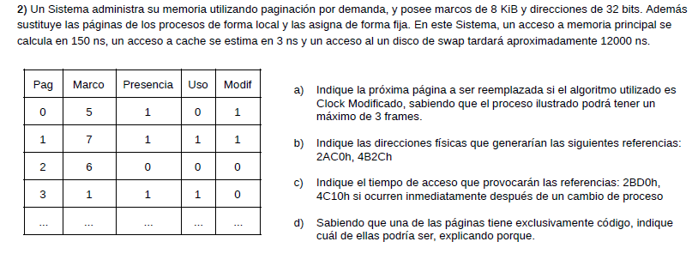
Final 20/12/2016

Nota: aca no aclararon donde esta el puntero, por suerte no es necesario.
a)

M1 | 3 U |  | busco u=0 m=0 | 3 U <- | 3 U | 3 U | busco u=0 m=1 si no encuentro seteo u en 0 |  |  | 3 U <- | 3
M5 | 0 M |  |  | 0 M | 0 M<- | 0 M |  |  |  | 0 M | 0 M <- | reemplazo 0 en el frame 5
M7 | 1 UM |  |  | 1 UM | 1 UM | 1 UM<- |  |  |  | 1 UM | 1UM

b) | 32 bits; frame de 8KiB => 13 bits para frame, 19 bits para direccionar paginas

 | 2AC0=> 0010|1010|1100|0000 => los 3 bits mas significativos son de pagina => pagina 1 esta en el marco 7 por lo que generaria una dir fisica de 1110|1010|1100|0000= 0000EAC0 (los ceros que agrego son porque la direccion es de 32 bits)
 | 4B2C=> 0100|1011|0010|1100=>los 3 bits mas significativos son de pagina 010(b)=2(d) pagina 2 no esta en ningun marco => page fault=> reemplaza la pagina 0 en el marco 5 => dir fisica 1010|1011|0010|1100=0000AB2C

c)
 | Uno podria pensar inicialmente que pueden estar en tlb PERO como no se aclara que la cache tiene ASID, significa que se flushea cuando cambia de proceso (asi que ahora la tlb esta vacia

 | 2BD0=> pagina 1, siguiendo el |  | Algoritmo | voy a tlb(3ns), TLB miss porque la acaban de flushear, voy a memoria a buscar la tabla de paginas (150ns),voy a memoria
 | a buscar el frame(150 ns), tengo que volver a tlb para agregar la entrada(3ns)= 306 ns

 | nota: para 4C10 hay que preguntar siel ejercicio c) se tiene que hacer como si hubiera ocurrido lo del punto b) o si es aislado; dado que cambia, porque en de una forma esta en memoria, y de otra en disco
si esta en memoria |  | 4C10 => pagina 2; voy a tlb (3ns) tlb miss, voy a memoria a buscar la tabla de paginas (150 ns), voy a memoria a buscar el frame(150ns), voy a tlb a cargar la nueva entrada(3ns)= 306ns

si esta en disco |  | voy a tlb(3ns), tlb miss, voy a memoria a buscar la tabla de pagina (150 ns) , no esta en memoria, esta en disco, se corre el algoritmo para ver cual se reemplaza, se tiene que
 |  | reemplazar la pagina 0 que tiene el bit de modificado en 1, por lo que hay que hacer una escritura en disco (12000 ns), se marca el frame como libre y cambia el bit de prescencia de la pag 0,
 |  | actualiza la tabla de paginas (150 ns), se trae la pagina 2 de disco (12000 ns) se actualiza la tabla de paginas (150 ns ), se accede a la tlb para cargar
 |  | la nueva entrada(3 ns); luego el algoritmo dice que el proceso debera ser seleccionado por el scheduler, por lo que cuando vuelva a ser seleccionado, va a acceder a tlb (3ns) ; y aca si es que cambió de proceso
 |  | la tlb se fusheo entonces hay un tlb miss, tengo que acceder a tabla de paginas para ver si esta en memoria (150ns), cargo la entrada en la tlb(3ns) con la direccion fisica accedo a
 |  | memoria(150ns)=> tiempo total=3+150+12000+150 +12000 +150 +3 +3 +150+150 +3=24762
 |  | si volvio a replanificar y es el mismo proceso la tlb no se flushea, accede a tlb (3ns) tlb hit, con la direccion fisica generada a partir de la tlb accedo a memoria(150ns). tiempo total=3+150+12000+150+12000+150+3+3+150=24609
d) | la pagina 3 es la unica que puede ser de codigo, porque tuvo que ser usada y nunca fue modificada
 |  |  | tiempo total=600 ns + 24000 ns + 6ns=24606ns
Final 23/2/2016

16 segmentos=> 4 bits direccionar segmentos; 12 bits offset
a)
 | 20FC=> segmento 2=> offset 0FC=> base +desplazamiento < limite => dir fisica= FAFCh
 | 1A33=> segmento 1=> offset A33=> base +desplazamiento >limite => seg fault

b)
 | 1ACC=> tiene que estar en el segmento 0 por la base que tiene; le resto la base del segmento y me da el offset => offset =1ACC - 1000= 0ACC => dir logica= segmento (+) offset=> 0ACC
 | 70A1=> direccion invalida, no pertenece a ninguno de los segmentos

c) la desventaja de utilizar sementacion simple en memoria virtual es que se produce mucho overhead por manejo complejo de administracion de memoria (Stallings 8th p311); si se quiere mantener la segmentacion se podria utilizar
Segmentacion paginada, donde los segmentos estan divididos en paginas de tamaño fijo, eliminando la complejidad de tener que manejar particiones variables de memoria y eliminando la compactacion.

Final 14/07/2015

Paginas de 64KB=> 16 bits de offset; 8 bits tabla nivel 1; 8 bits tabla nivel 2

 | P1 16, 10 | P1 16, 10 | P2 196,10 | P1 196,10
M1 | 16, 10 | 16, 10 | 16, 10 | 16, 10
M2 |  |  | 196, 10 | 196, 10
M3
M4
M5
M6

a) 100A00BC=> papgina 16,10 => esta en el marco 1=> dir fisica= 000100BC
100A0087=> pagina 16,10 => esta en el marco 1=> dir fisica= 00010087
C40A0087=> pagina 196, 10=> esta en el marco 2=> dir fisica= 00020087
C40A0087=> pagina 196, 10=> esta en el marco 2=> dir fisica= 00020087
b)

TLB
 | 16, 10 | 16, 10 | P2 196,10 | P1 196,10
M1 | 16, 10 | 16, 10 | 196 ,10 | 196, 10
M2
M3
 |  |  | FLUSH

c) este esquema es de memoria virtual dado que las peticiones vienen en el orden de procesos p1, p1, p2,p1 no podria ser de memoria real, ya que el sistema operativo para ejecutar p1 tendria que haber cargado todas las paginas de p1 en memoria.

Final 10/02/2015

2) S e dispone de un SO con paginación, memoria virtual (algoritmo de reemplazo clock), usando un disco con dos particiones, una con datos comunes (1gb) y otra utilizada para intercambio (swapp, 512gb). Teniendo 8gb de RAM y sabiendo que el programa más pequeño ocupa al menos 4Mb en memoria, indique: -Elformato de las direcciones lógicas y físicas de este sistema -Elformato de una entrada de la tabla de páginas, sabiendo que no se puede usar para la seguridad más de 3 bits -¿Cual es el principio teórico en el que se basa el éxito de la memoria virtual? Proponga un breve ejemplo de pseudocódigo

programa mas pequeño ocupa al menos 4MB => tamaño pagina= 4MB => 22 bits offset
la ram tiene 8GB => 33 bits direccion fisica
el area de swapp tiene 512 GB => 39 bits direccionamiento logico

Pagina | Frame | Uso | Modificado | Pescencia | proteccion

El exito de memoria virtual se basa en que no es necesario tener todo el proceso en memoria para poder ejectuarlo

 | Proceso |  |  | SO
 | CargarPaginasNecesariasParaEjecutar() |  |  | wait(interrupcion)
 | signal(interrupcion) |  |  | conseguirPaginas(Proceso)
 | wait(paginasListas) |  |  | signal(paginasListas)
 | ejecutarRafaga

Final 05/12/2017

a) | DL 16 bits => A000h no produce fallos => A = 1010 => osea que podria ser la pagina 10(no existe) si fueran 4 bits, la pagina 5 si fueran 3 bits, etc
 | tiene que ser la pagina 5 porque no genera PF => 3 bits se usan para direccionar la pagina
 | A000=> pagina 5
 | 0300=> pagina 0
 | 3500=> pagina 1
 | 1000=> pagina 0
 | 4100=> pagina 2
 | A001=> pagina 5
 |  | 5 | 0 | 1 | 0 | 2 | 5
M1 | 5 | 5 | 5 | 5 | 5 | 5 | 5
M5 | 0 | 0 | 0 | 0 | 0 | 0 | 0
M7 | 4 | 4 | 4 | 1 | 1 | 1 | 1
M9 | 3 | 3 | 3 | 3 | 3 | 2 | 2
 |  |  |  | F |  | F

b)
 |  | 5 | 0 | 1 | 0 | 2 | 5
M1 | 5 | 5 U | 5 U | 5 U | 5 U | 5 | 5 U
M5 | 0 | 0 | 0 U | 0 U | 0 U | 0 | 0
M7 | 4 | 4 | 4 | 4 | 4 | 2 U | 2U
M9 | 3 | 3 | 3 | 1 U | 1 U | 1 U | 1U
 |  |  |  | F |  | F

